汇总分析
技术守门员牵头人 | 小项目数量 | 延期天数合计 | 平均项目延期天数
陈启明 | 1 | 0 | 0.00
李戬 | 2 | 1 | 0.50
申冬东 | 10 | 65 | 6.50
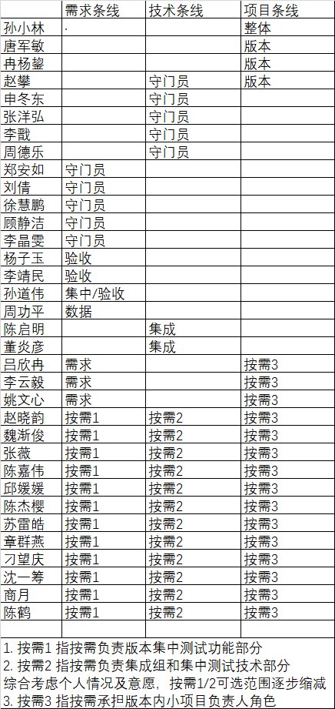
张洋弘 | 7 | 27 | 3.86
赵攀 | 8 | 30 | 3.75
周德乐 | 4 | 17 | 4.25
总计 | 32 | 140

业务守门员牵头人 | 小项目数量 | 延期天数合计 | 平均项目延期天数
顾静洁 | 7 | 23 | 3.29
李晶雯 | 1 | -2 | -2.00
刘倩 | 3 | 19 | 6.33
徐慧鹏 | 11 | 67 | 6.09
郑安如 | 5 | 19 | 3.80
总计 | 27 | 126

产品线牵头人 | 小项目数量 | 延期天数合计 | 平均项目延期天数
李靖民 | 1 | 3 | 3.00
冉杨鋆 | 11 | 56 | 5.09
唐军敏 | 6 | 16 | 2.67
杨子玉 | 10 | 54 | 5.40
赵攀 | 14 | 50 | 3.57
总计 | 42 | 179

统计区间：6月-11月
小项目负责人 | 参与项目次数 | 按需3（人） | 15 | 按需3平均数： | 3.13
陈鹤 | 1
陈嘉伟 | 4
陈杰樱 | 2
陈启明 | 1
刁望庆 | 4
顾静洁 | 1
李晶雯 | 2
李云毅 | 5
吕欣冉 | 3
邱媛媛 | 2
商月 | 4
沈一筹 | 1
苏雷皓 | 1
魏渐俊 | 2
徐慧鹏 | 2
杨子玉 | 2
姚文心 | 4
张薇 | 4
章群燕 | 5
赵晓韵 | 5
周德乐 | 1
总计 | 56
按需3（人） | 47

